상품제안서
제로마크 올리비아 에코기프트세트 | 상품코드: S37566

 |  |  |  |  |  |  | 02-713-8555 | www.synergygift.co.kr
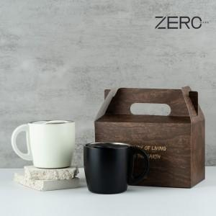

【상세/제작정보】

【인쇄/포장옵션】 | 실크, 레이저 / 포장불가능

【공급단가】 | 수량 | 30~ | 50~ | 100~ | 300~ | 500~
*VAT별도 | 블랙 | 17,940원 | 17,660원 | 17,250원 | 16,560원 | 15,870원
 | 아이보리 | 17,940원 | 17,660원 | 17,250원 | 16,560원 | 15,870원

【상품 URL】 | https://www.synergygift.co.kr:443/src/goods_detail.php?gdno=37566

